BYD100-DDT
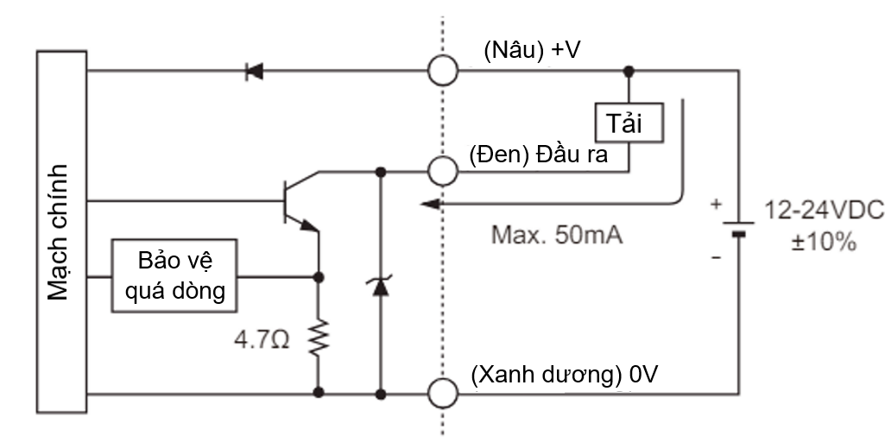

Mã cảm biến | BYD100-DDT
Thiết kế ngõ ra | Digital output, NPN
Điện áp hoạt động | 12 - 24VDC
Dòng điện tiêu thụ | < 35mA
Thời gian đáp ứng | 3ms
Khoảng cách phát hiện | 100 mm
Nguồn sáng | Ánh sáng hồng ngoại
Đèn báo (LED) | Ngõ ra: đèn LED màu đỏ Có vật: đèn sáng Không có vật: đèn tắt

PRCM12-4DN
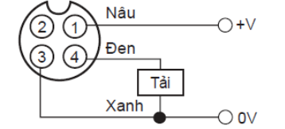
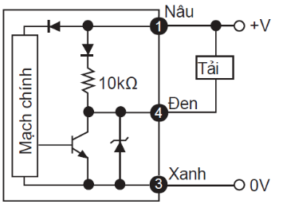

Mã cảm biến | PRCM12-4DN
Thiết kế ngõ ra | Digital output, NPN
Điện áp hoạt động | 12 - 24VDC
Dòng điện tiêu thụ | < 10mA
Thời gian đáp ứng | 2ms
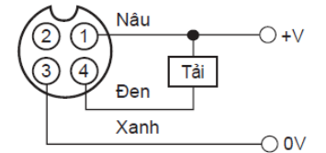
Khoảng cách phát hiện | 4mm

BRQM100-DDTA
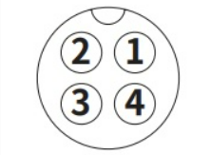
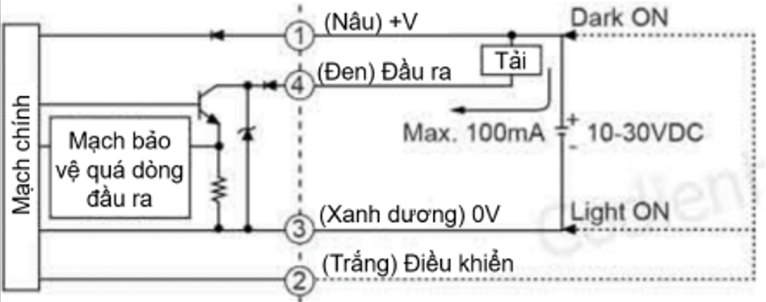
Mã cảm biến | BRQM100-DDTA
Thiết kế ngõ ra | Digital output, NPN
Điện áp hoạt động | 10 - 30VDC
Dòng điện tiêu thụ | ≤ 30mA
Thời gian đáp ứng | ≤ 1ms
Khoảng cách phát hiện | 100 mm
Nguồn sáng | Ánh sáng hồng ngoại
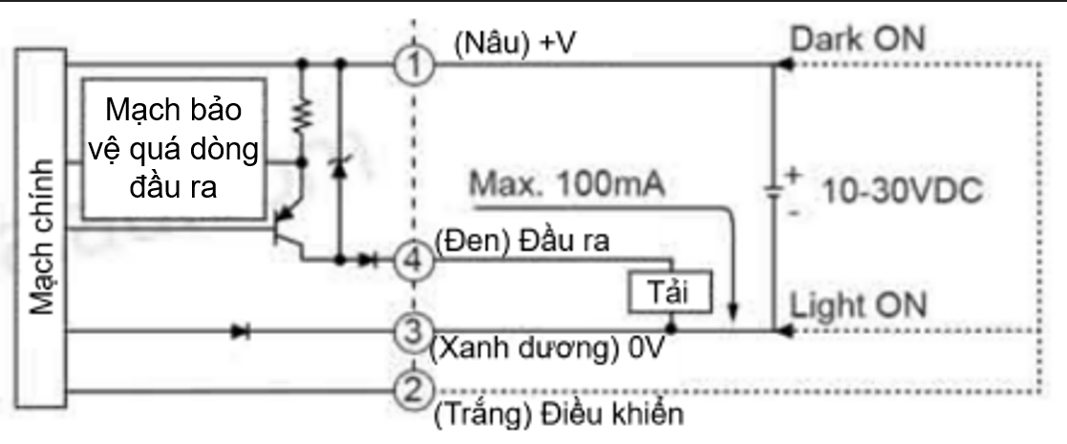
Đèn báo (LED) | Ngõ ra: đèn LED màu vàng Vận hành ổn định: đèn LED màu xanh lá

